Deutsch
Tank Kalkulator
Einleitung
Die kontinuierliche Füllstandmessung mittels hydrostatischem Druck nutzt die Flächenkraft, die durch die Höhe und Dichte des Mediums und der Schwerkraft erzeugt wird. Um die Füllhöhe in Tanks genau zu messen, ist die Auswahl der passenden Sensorparameter wie Genauigkeit und Messbereich entscheidend. Dieser einfache Rechner hilft Ihnen bei den Berechnungen und stellt sicher, dass die Sensorparameter den Tankparametern entsprechen. Darüber hinaus hilft dieser Rechner Ihnen, Rückstände zu minimieren und Ihre möglichen Einsparungen mit einem CleverLevel Schalter am Boden des Tanks zu quantifizieren.

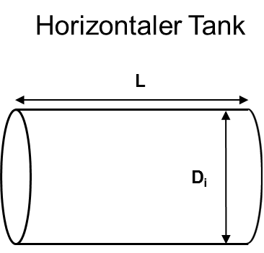
Tank Art |  | Vertikaler Tank
Tank Durchmesser | Di | 2 | m
Max. Füllhöhe | hmax | 30 | m
0 | 0 |  | 0

Medium |  | Wasser
Medien Dichte | ρ | 999.975 | kg/m3

Sensor Genauigkeit (20 °C) (Beinhaltet die Nullpunkt-, Endwert- und Linearitätsabweichung (nach Grenzpunkteinstellung) sowie Hysterese und Nichtwiederholbarkeit (EN 61298-2)) |  | 1 | %

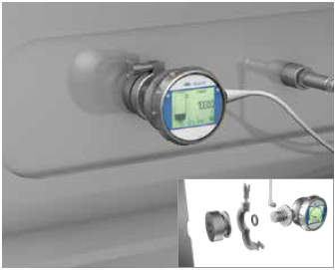
Tankvolumen | V | 94.2 | m3

Max. Druck am Tankboden | pmax | 2.9 | bar
Sensor Messbereich |  | 0 ... 4 | bar | Baumer Bestellbezeichnung: PBMH, PP20H, PBMN flush:B19; PFMH:BC3

Max. Messabweichung |  | 0.040 | bar
 |  | 407.6 | mm
 |  | 1,280.62 | l

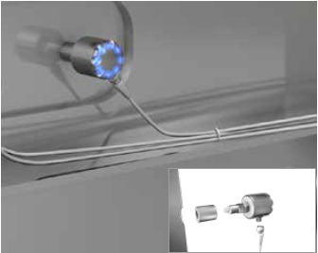
Anzahl von CIP Zyklen pro Tag | # | 0.2 | Zyklen pro Tag
Anzahl von Produktionstagen pro Jahr | # | 200

Verlust ohne CleverLevel |  | 256.1232 | l/Tag | 51,225 | l/Jahr
Verlust mit CleverLevel |  | - | l/Tag | - | l/Jahr

Differenz (Einsparung) |  | 256.1 | l/Tag | 51,225 | l/Jahr

Kosten des Mediums |  | 0.3 | Euro/l
Gesamtkosten |  | 76.8 | €/Tag | 15,367.4 | €/Jahr

